Fig. 9-8
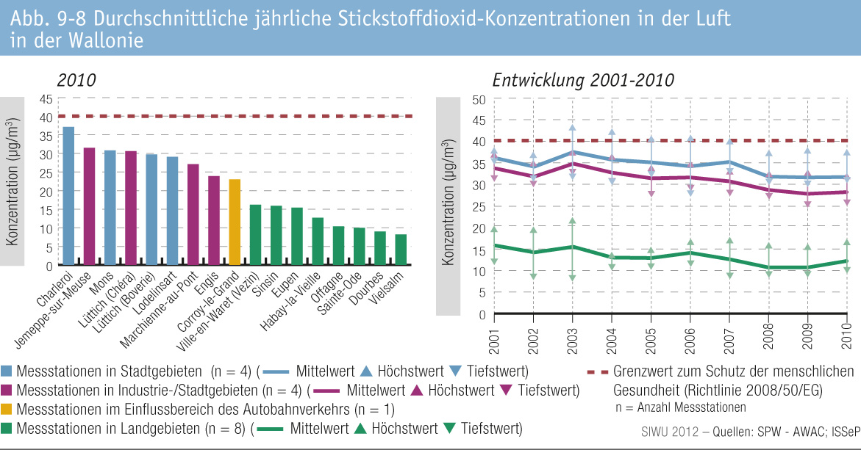
Fig. 9-8 : | Durchschnittliche jährliche Stickstoffdioxid-Konzentrationen in der Luft in der Wallonie

